Homework
 | t | Yt | At | At' | At'' | Y^t+1(t) | et | et^2 |  |  | Term 1 | Term 2 | Term 3 | Y^t+1(t)
 | 0 |  | -4.54 | -12.92 | -93.55 | -80.99 |  |  | กำหนด Alpha ที่ 0.08 |  | -19.11 | -65.39 | -127.28 | -80.990747321
 | 1 | 31 | 4.88 | -8.20 | -70.93 | -34.44 | 111.99 | 12,541.93 | α = | 0.2650 | 20.55 | -41.52 | -96.51 | -34.435932883
 | 2 | 36 | 13.13 | -2.55 | -52.81 | -3.66 | 70.44 | 4,961.22 | β0 = | 27.955 | 55.28 | -12.91 | -71.85 | -3.6629459476
 | 3 | 42 | 20.78 | 3.63 | -37.85 | 17.62 | 45.66 | 2,085.10 | β1 = | 4.7293 | 87.51 | 18.39 | -51.50 | 17.615896491
 | 4 | 48 | 27.99 | 10.09 | -25.15 | 32.60 | 30.38 | 923.19 | β2 = | -0.4996 | 117.89 | 51.07 | -34.22 | 32.602035851
 | 5 | 44 | 32.23 | 15.96 | -14.26 | 35.58 | 11.40 | 129.91 | β'2 = | -0.2498 | 135.75 | 80.78 | -19.40 | 35.577721198
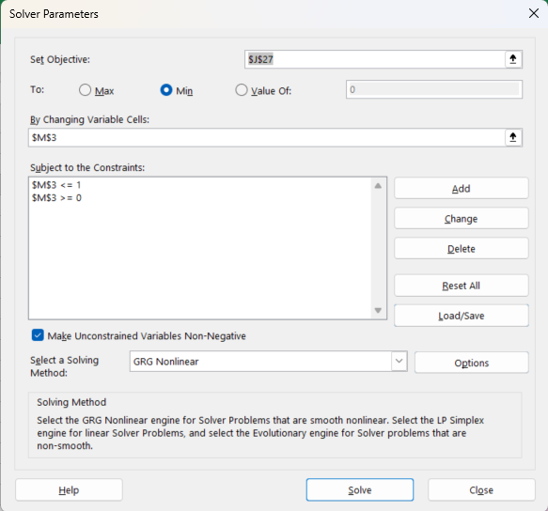
 | 6 | 42 | 34.82 | 20.96 | -4.93 | 33.86 | 6.42 | 41.25 |  |  | 146.65 | 106.09 | -6.70 | 33.863281733
 | 7 | 46 | 37.78 | 25.41 | 3.11 | 34.70 | 12.14 | 147.30 |  |  | 159.13 | 128.66 | 4.24 | 34.701124888
 | 8 | 52 | 41.55 | 29.69 | 10.16 | 38.50 | 17.30 | 299.25 |  |  | 174.99 | 150.31 | 13.82 | 38.500896354
 | 9 | 50 | 43.79 | 33.43 | 16.32 | 37.41 | 11.50 | 132.23 |  |  | 184.42 | 169.23 | 22.21 | 37.405112456
 | 10 | 53 | 46.23 | 36.82 | 21.75 | 37.90 | 15.59 | 243.20 |  |  | 194.70 | 186.40 | 29.60 | 37.896830487
 | 11 | 52 | 47.76 | 39.72 | 26.51 | 36.14 | 14.10 | 198.90 |  |  | 201.14 | 201.08 | 36.07 | 36.136321926
 | 12 | 46 | 47.29 | 41.73 | 30.55 | 29.50 | 9.86 | 97.29 |  |  | 199.18 | 211.24 | 41.56 | 29.495274665
 | 13 | 43 | 46.16 | 42.90 | 33.82 | 23.22 | 13.50 | 182.38 |  |  | 194.39 | 217.18 | 46.01 | 23.215360611
 | 14 | 45 | 45.85 | 43.68 | 36.43 | 21.52 | 21.78 | 474.57 |  |  | 193.10 | 221.14 | 49.57 | 21.524187203
 | 15 | 50 | 46.95 | 44.55 | 38.58 | 24.70 | 28.48 | 810.87 |  |  | 197.73 | 225.52 | 52.49 | 24.697929984
 | 16 | 45 | 46.43 | 45.05 | 40.30 | 22.32 | 20.30 | 412.17 |  |  | 195.55 | 228.05 | 54.82 | 22.323604195
 | 17 | 31 | 42.34 | 44.33 | 41.36 | 10.18 | 8.68 | 75.28 |  |  | 178.33 | 224.43 | 56.28 | 10.182068142
 | 18 | 35 | 40.40 | 43.29 | 41.87 | 7.96 | 24.82 | 615.93 |  |  | 170.14 | 219.15 | 56.97 | 7.9567229912
 | 19 | 55 | 44.27 | 43.55 | 42.32 | 23.54 | 47.04 | 2,213.07 |  |  | 186.43 | 220.46 | 57.57 | 23.543852027
 | 20 | 57 | 47.64 | 44.63 | 42.93 | 33.10 | 33.46 | 1,119.31 |  |  | 200.64 | 225.95 | 58.41 | 33.097101947
 | 21 | 61 | 51.18 | 46.37 | 43.84 | 40.46 | 27.90 | 778.57 |  |  | 215.55 | 234.74 | 59.65 | 40.459521815
 | 22 | 50 | 50.87 | 47.56 | 44.83 | 34.44 | 9.54 | 91.02 |  |  | 214.23 | 240.78 | 60.99 | 34.444520747
 | 23 | 36 | 46.93 | 47.39 | 45.51 | 19.62 | 1.56 | 2.42 |  |  | 197.64 | 239.93 | 61.91 | 19.624256338
 | 24 | 47 | 46.95 | 47.27 | 45.98 | 20.94 | 27.38 | 749.43 |  |  | 197.72 | 239.33 | 62.55 | 20.939380887
 | 25 | 64 | 51.47 | 48.39 | 46.61 | 35.22 | 43.06 | 1,854.22 |  |  | 216.75 | 244.96 | 63.42 | 35.216649238
 | 26 | 72 | 56.91 | 50.64 | 47.68 | 48.15 | 36.78 | 1,353.01 |  |  | 239.67 | 256.39 | 64.87 | 48.153199202

 | 27 | 155 | 82.90 | 59.19 | 50.73 | 118.50 | 106.85 | 11,416.24 |  |  | 349.14 | 299.66 | 69.02 | 118.50190702
 | 28 | 158 | 102.80 | 70.75 | 56.04 | 151.03 | 39.50 | 1,560.10 |  |  | 432.95 | 358.17 | 76.24 | 151.02593936
 | 29 | 157 | 117.16 | 83.05 | 63.19 | 158.98 | 5.97 | 35.69 |  |  | 493.44 | 420.44 | 85.98 | 158.98247949
 | 30 | 156 | 127.45 | 94.82 | 71.57 | 154.15 | -2.98 | 8.90 |  |  | 536.78 | 480.01 | 97.38 | 154.15094427
 | 31 | 161 | 136.34 | 105.82 | 80.65 | 148.22 | 6.85 | 46.91 |  |  | 574.22 | 535.72 | 109.72 | 148.22222605
 | 32 | 168 | 144.73 | 116.13 | 90.05 | 144.14 | 19.78 | 391.16 |  |  | 609.55 | 587.93 | 122.52 | 144.14074867
 | 33 | 170 | 151.43 | 125.48 | 99.44 | 137.76 | 25.86 | 668.70 |  |  | 637.75 | 635.28 | 135.29 | 137.76254165
 | 34 | 172 | 156.88 | 133.80 | 108.55 | 130.99 | 34.24 | 1,172.20 |  |  | 660.71 | 677.40 | 147.68 | 130.99271
 | 35 | 174 | 161.42 | 141.12 | 117.18 | 124.80 | 43.01 | 1,849.63 |  |  | 679.81 | 714.44 | 159.42 | 124.80059093
 | 36 | 152 | 158.92 | 145.84 | 124.77 | 100.74 | 27.20 | 739.81 |  |  | 669.31 | 738.32 | 169.76 | 100.74480483
 |  |  |  |  |  |  |  | 1,400.62

 |  |  |  |  |  |  |  | 49,021.75

การหาค่าเริ่มต้นจาก 12 ค่าแรก
 | 1 | 31.00
 | 2 | 36.00
 | 3 | 42.00
 | 4 | 48.00
 | 5 | 44.00
 | 6 | 42.00
 | 7 | 46.00
 | 8 | 52.00
 | 9 | 50.00
 | 10 | 53.00
 | 11 | 52.00
 | 12 | 46.00

